Common
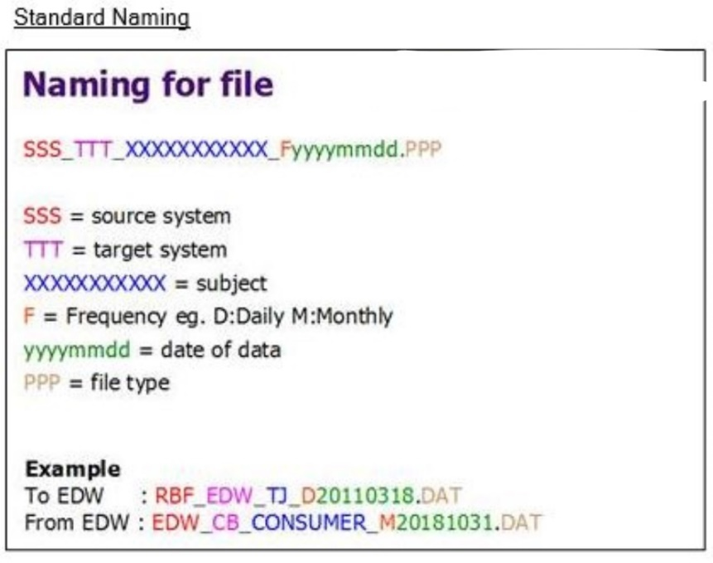
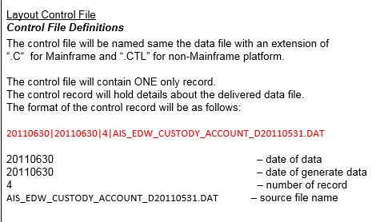
Delivery Point:
Development Site: | none
SIT Site: | SweetPeper' path: (sample: \LOADS\DATA\INDI)
UAT Site: | Gloxinia' path: .(Sample: \DataLake\LOADS\DATA\INDI)
Production Site: | Glory' path: (Sample: \DataLake\LOADS\DATA\INDI)

Index
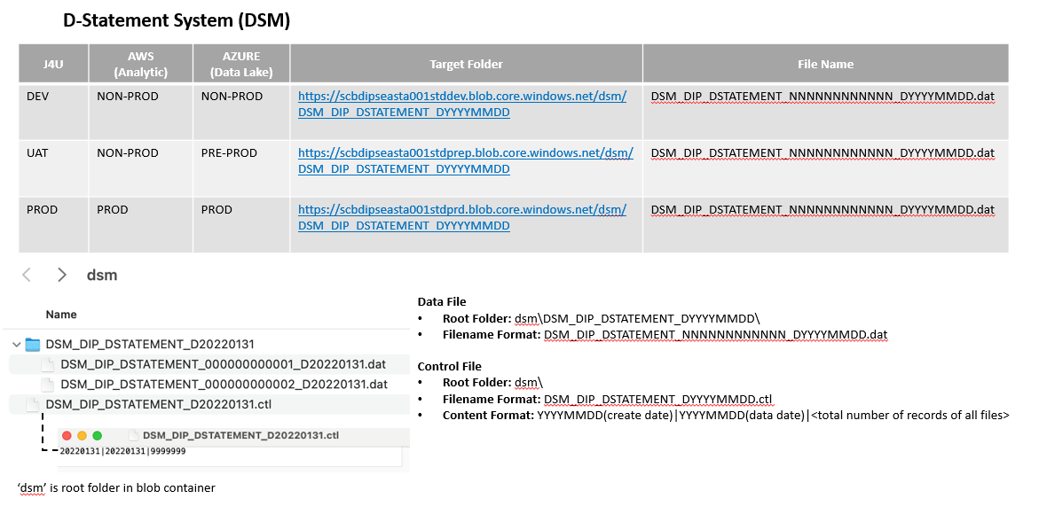
File | Data File Name | Control File Name | File Description | Frequency
1 | DSM_DIP_DSTATEMENT_NNNNNNNNNNNN_DYYYYMMDD.dat | DSM_DIP_DSTATEMENT_DYYYYMMDD.ctl | All of the requested statements in 1 dstatement transaction | Daily

 | File Transfer: Replicate Server

 | * .REPLICATE file will NOT transfer to Azure Blob Storage

 | File Transfer: Target Folder in Azure Blob Storage

